Лист1
Расчёт деревоплиты пролётного строения |  |  |  |  | Из СП35.13330.2011
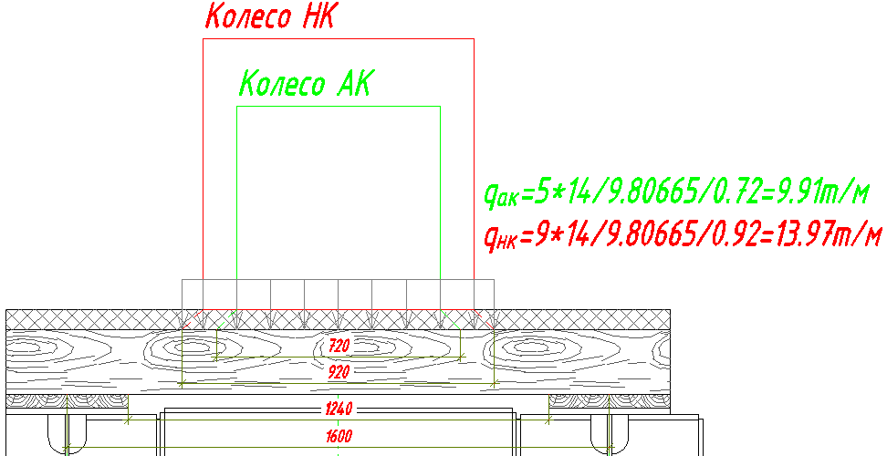 |  |  |  | 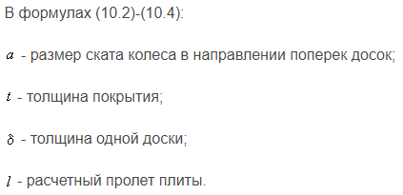
Толщина а/б покрытия у края (для распределения нагрузки на плиту) | tкр | 60 | мм
Толщина а/б покрытия у края (для распределения нагрузки на плиту) | tсеред | 120 | мм
Высота сечения плиты | a | 190 | мм
Расчётная ширина сечения плиты (ф.10.3 СП35.13330.2011) | b | 510 | мм
Ширина следа колеса на фасаде (не участвует в расчёте) | bкф | 200 | мм
Ширина колеса АК | bкАК | 600 | мм
Ширина колеса НК | bкНК | 800 | мм
Ширина распределённой нагрузки от колеса АК | bАК | 720 | мм
Ширина распределённой нагрузки от колеса НК | bНК | 920 | мм

Расчётное сопротивление на изгиб | Rdb | 13.7 | МПа |  | a | 800 | мм
Расчётный пролёт плиты | l | 1240 | мм |  | t | 50 | мм
Величина распределённой нагрузки от собственного веса | qСВ | 0.078 | т/м |  | l | 200 | мм
Величина распределённой нагрузки от асфальто-бетонного покрытия | qа/б | 0.141 | т/м |  | l | 200 | мм
Величина распределённой нагрузки от колеса АК | qАК | 9.91 | т/м |  | l | 200 | мм
Величина распределённой нагрузки от колеса НК | qНК | 13.97 | т/м |  | l | 200 | мм
Коэффициент надёжности по нагрузке от собственного веса | γf | 1.1 |  |  | b | 0
Коэффициент надёжности по нагрузке от веса асфальтобетона | γf | 1.1 |  |  | b | 200
Коэффициент надёжности по нагрузке АК | γf | 1.5 |  |  | b | 1612.5
Коэффициент надёжности по нагрузке НК | γf | 1.1 |  |  | b | 950
Коэффициент динамичности по нагрузке АК | (1+μ)АК | 1.4
Коэффициент динамичности по нагрузке НК | (1+μ)НК | 1

Момент сопротивления расчётного сечения плиты | Wxсеч. | 3068500 | мм3

Момент от собственного веса | MСВ | 0.016 | т*м
Момент от асфальтобетона | Mа/б | 0.030 | т*м
Момент от колеса АК | MАК | 3.298 | т*м
Момент от колеса НК | MНК | 2.756 | т*м
ИТОГОВЫЙ МОМЕНТ MСВ + Mа/б + MAX(MАК;MНК) | MНК | 3.344 | т*м

Проверки по прочности
Нормальные напряжения в сечении от сосредоточенной нагрузки | σF | 11.76 | МПа
 | Проходит

Модуль упругости на изгиб для сосны | Eсосна | 12600 | МПа
Предельно допустимый прогиб (не регламентирован для плиты ПЧ) | fmaxlim |  | мм
Момент инерции сечения доски | Ixсеч. | 291507500 | мм4

Проверки по прогибу
Максимальный прогиб плиты от распределённой нагрузки | fmaxq | 0.00 | мм
 | Не проходит

 |  | 0.006 | мм
 |  | 0.012 | мм
 |  | 0.815 | мм
 |  | 1.148 | мм

 |  | 1.166 | мм

Лист1 (2)
 |  |  |  | Из СП35.13330.2011
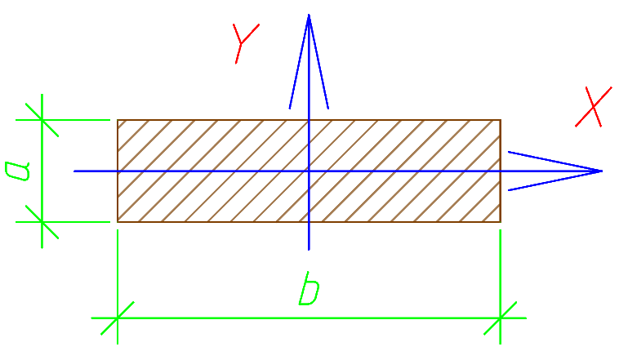 Доска
Ширина сечения доски | b | 150 | мм
Высота сечения доски | a | 50 | мм
Модуль упругости на изгиб для сосны | Eсосна | 12600 | МПа

Расчётное сопротивление на изгиб | Rdb | 11.8 | МПа
Пролёт между брусьями (в свету) | l | 150 | мм | a | 800 | мм
Величина сосредоточенной нагрузки | F | 1419.6361653 | кг | t | 50 | мм
Величина распределённой нагрузки | q | 63094.94 | кг/м2 | l | 200 | мм
Коэффициент надёжности по нагрузке | γf | 1.1 |  | b | 950
Предельно допустимый прогиб | fmaxlim | 2.5 | мм

Момент инерции сечения доски | Ixсеч. | 1562500 | мм4
Момент сопротивления сечения доски | Wxсеч. | 62500 | мм3

Проверки по прогибу
Максимальный прогиб доски от сосредоточенной нагрузки | fmaxF | -0.05 | мм
 | Проходит
Максимальный прогиб доски от распределённой нагрузки | fmaxq | -0.03 | мм
 | Проходит

Момент от сосредоточенной нагрузки | MxF | 53236.4 | кг*мм
Момент от распределённой нагрузки | Mxq | 26618.2 | кг*мм

Проверки по прочности
Нормальные напряжения в сечении от сосредоточенной нагрузки | σF | 9.19 | МПа
 | Проходит
Нормальные напряжения в сечении от распределённой нагрузки | σq | 4.59 | МПа
 | Проходит

